修改
宁波品秀美容科技有限公司 宁波高新区江南路1528号高新科技广场2号楼10楼 电话：0574-27889688 传真：0574-27889655 sales@hair-brushes.com lucky@jsiu.com
订单
供货商： | 宁波瑾秀制刷科技有限公司 |  |  |  | 订单号 | 7S-HA5T-5D0X
电话： | 电话: +86-574-27889688 传真: +86-574-27889677 |  |  |  | 日期 | 2025年09月03日
联系人： | 陈文峰 |  |  |  | 订单安排人 | 孙诚昱
产品编号 | 产品图片 | 描述 | 数量/个 | 单价 | 金额 | 包装方式
7S-HA5T-5D0X | 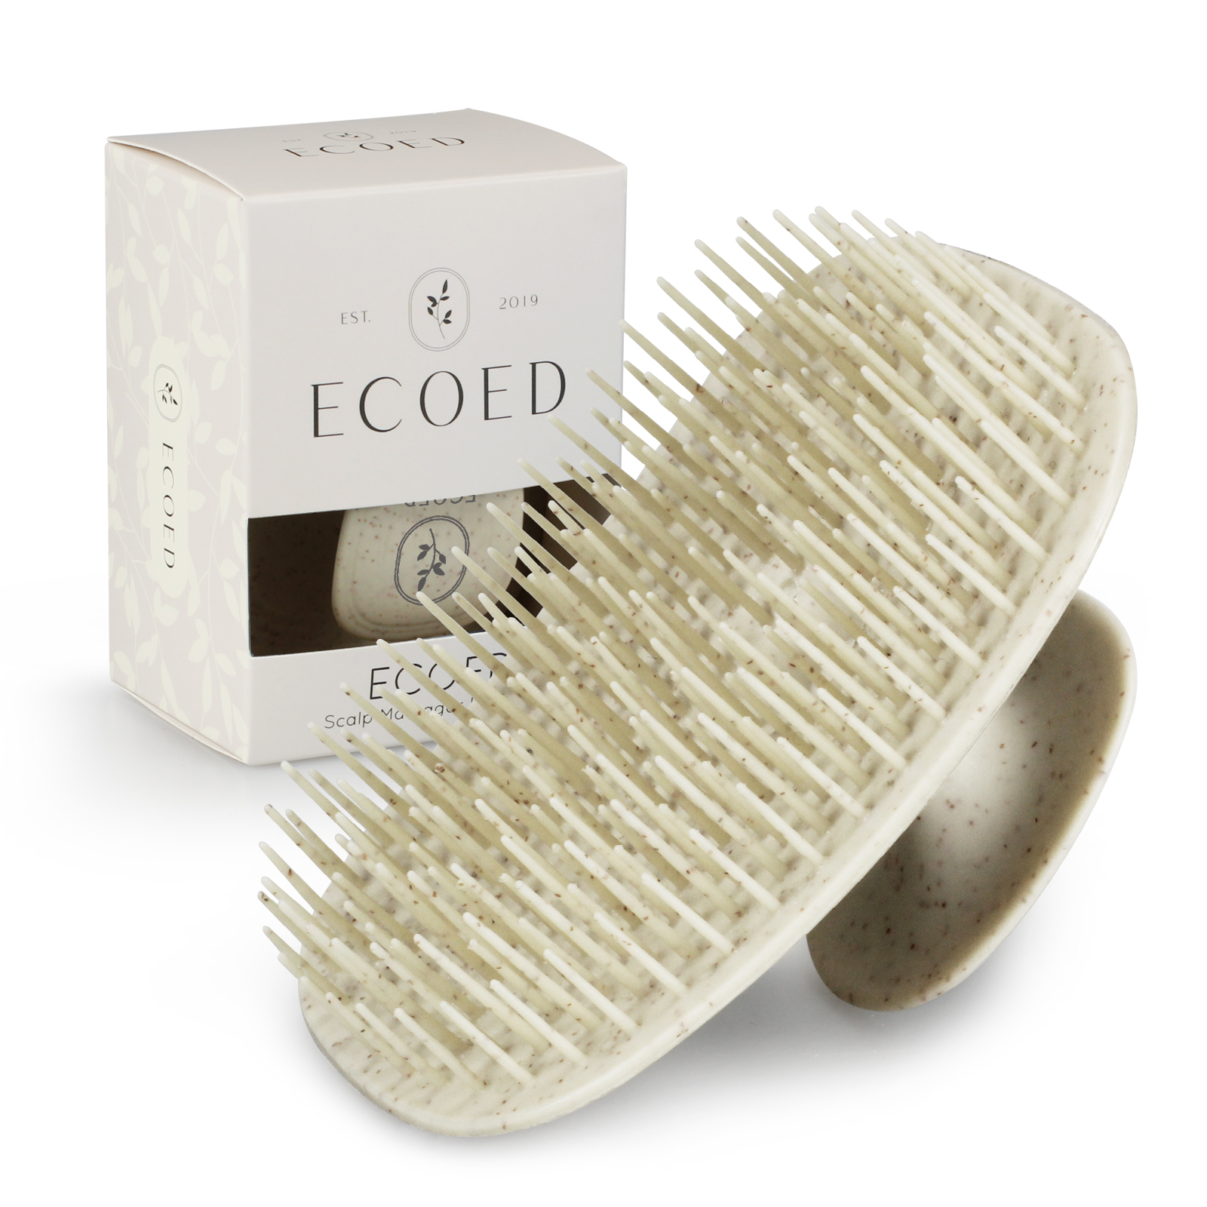 | 细针洗头刷TPEE，硬度55，注意控制针头毛边，顶部印白色logo，颜色原色加麦秸秆同附件 23AM020-JX原色样品 | 1970-01-01 | ¥1.75 |  | 2400单支装

 | 以上价格含税运含包装
进仓地址： | 义乌进仓
付款方式: | 出货后45天凭增值税发票付款 |  |  |  | 色卡 | Logo
交货时间: | 2025年10月18日 |  |  |  |  | ECOED_shampoo_brush.png
箱规: | 外箱单边不得大于60cm，每箱最多150个
产前确认样: | 每款1套样品
出货样: | 每款2套
注意事项:
1）印刷logo要印的清晰，线条清楚，绝对不能掉色
2）针头毛边控尽量不要有毛边
3）硬度按照55
4）注意控制注塑流纹
5）外箱单边不得大于60cm，每箱最多150个
6）和之前样品对照一下色差
7）大货表面不能有污渍
2）针头毛边控尽量不要有毛边
3）硬度按照55
4）注意控制注塑流纹
5）外箱单边不得大于60cm，每箱最多150个
6）和之前样品对照一下色差；7）大货表面不能有污渍

 | 宁波品秀美容科技有限公司 |  |  | 宁波瑾秀制刷科技有限公司
 | ---------------------- |  |  | ----------------------

